상품제안서
PON 초음파 무드등 가습기 | 상품코드: S01049

 |  |  |  |  |  |  | 02-713-8555 | www.synergygift.co.kr
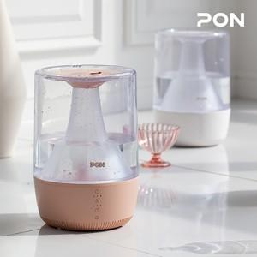 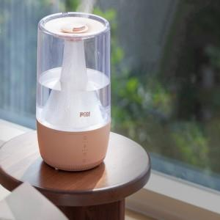 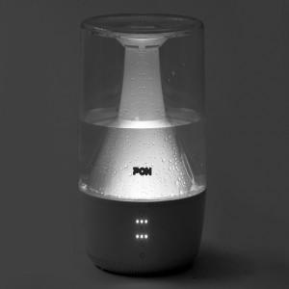

【상세/제작정보】

【인쇄/포장옵션】 | 레이저 / 포장지포장

【공급단가】 | 수량 | 5~ | 10~ | 50~ | 100~ | 300~
*VAT별도 | 단가 | 76,450원 | 73,620원 | 70,790원 | 67,960원 | 66,260원

【상품 URL】 | https://www.synergygift.co.kr:443/src/goods_detail.php?gdno=15631

